2019_08_data
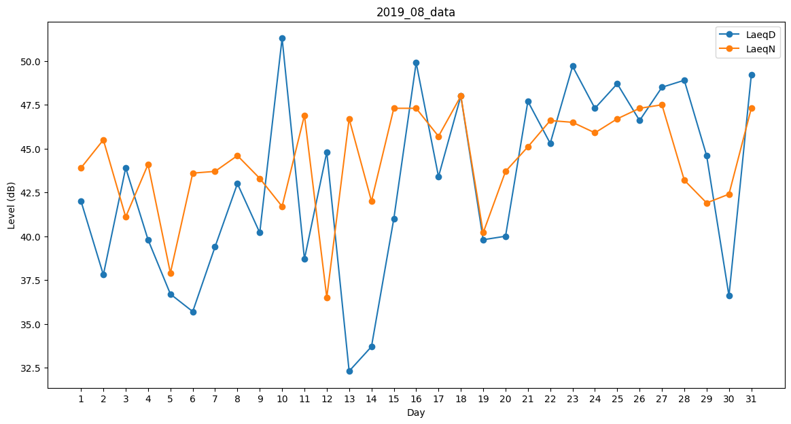
Day | LaeqD | LaeqN
1 | 42 | 43.9
2 | 37.8 | 45.5
3 | 43.9 | 41.1
4 | 39.8 | 44.1
5 | 36.7 | 37.9
6 | 35.7 | 43.6
7 | 39.4 | 43.7
8 | 43 | 44.6
9 | 40.2 | 43.3
10 | 51.3 | 41.7
11 | 38.7 | 46.9
12 | 44.8 | 36.5
13 | 32.3 | 46.7
14 | 33.7 | 42
15 | 41 | 47.3
16 | 49.9 | 47.3
17 | 43.4 | 45.7
18 | 48 | 48
19 | 39.8 | 40.2
20 | 40 | 43.7
21 | 47.7 | 45.1
22 | 45.3 | 46.6
23 | 49.7 | 46.5
24 | 47.3 | 45.9
25 | 48.7 | 46.7
26 | 46.6 | 47.3
27 | 48.5 | 47.5
28 | 48.9 | 43.2
29 | 44.6 | 41.9
30 | 36.6 | 42.4
31 | 49.2 | 47.3

